Hoja1
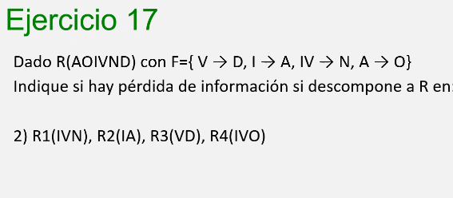

Inicial
 | A | O | I | V | N | D
IVN | b11 | b12 | a3 | a4 | a5 | b16
IA | a1 | b22 | a3 | b24 | b25 | b26
VD | b31 | b32 | b34 | a4 | b15 | a6
IVO | b41 | a2 | a3 | a4 | b45 | b46

V->D
 | A | O | I | V | N | D
IVN | b11 | b12 | a3 | a4 | a5 | a6
IA | a1 | b22 | a3 | b24 | b25 | b26
VD | b31 | b32 | b34 | a4 | b15 | a6
IVO | b41 | a2 | a3 | a4 | b45 | a6

I->A
 | A | O | I | V | N | D
IVN | a1 | b12 | a3 | a4 | a5 | a6
IA | a1 | b22 | a3 | b24 | b25 | b26
VD | b31 | b32 | b34 | a4 | b15 | a6
IVO | a1 | a2 | a3 | a4 | b45 | a6

IV->N |  |  | hay filas separadas, no se tocan gracias a estos dos
 | A | O | I | V | N | D
IVN | a1 | b12 | a3 | a4 | a5 | a6
IA | a1 | b22 | a3 | b24 | b25 | b26
VD | b31 | b32 | b34 | a4 | b15 | a6
IVO | a1 | a2 | a3 | a4 | a5 | a6

A->0
 | A | O | I | V | N | D
IVN | a1 | a2 | a3 | a4 | a5 | a6
IA | a1 | a2 | a3 | b24 | b25 | b26
VD | b31 | b32 | b34 | a4 | b15 | a6
IVO | a1 | a2 | a3 | a4 | a5 | a6

FINAL
 | A | O | I | V | N | D | No hay pérdida de info
IVN | a1 | a2 | a3 | a4 | a5 | a6
IA | a1 | a2 | a3 | b24 | b25 | b26
VD | b31 | b32 | b34 | a4 | b15 | a6
IVO | a1 | a2 | a3 | a4 | a5 | a6

